Аркуш1
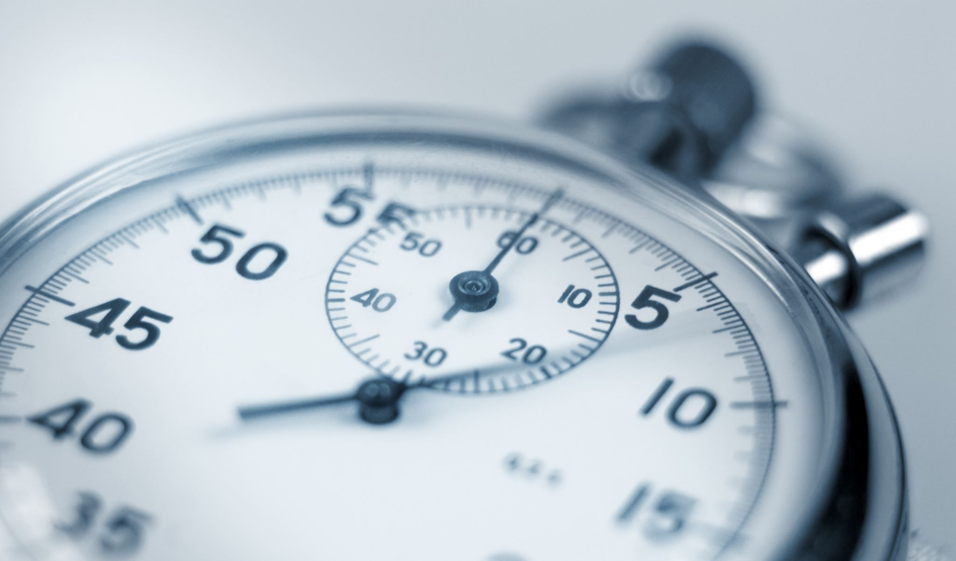
aaaaaaaaaaaaaaaaaaaaaaaaaaaaaaaaaaaaaaaaa

